MENU
Φόρος Εισοδήματος
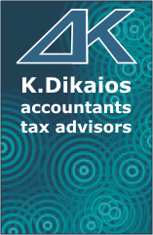

 | Φορολογικό έτος : 2015

 | Δώσε το συνολικό ετήσιο εισόδημα

 | 0.00 €

ΑΠΟΤΕΛΕΣΜΑΤΑ |  | Αναλογούν Φόρος | Προκαταβολή Φόρου | Αποδείξεις που απαιτούνται

Μισθωτοί και συνταξιούχοι |  | 0.00 | δεν υπάρχει | δεν απαιτούνται

Ελεύθεροι επαγγελματίες - Ατομικές επιχειρήσεις |  | 0.00 | 0.00 | δεν απαιτούνται

Εισόδημα από ακίνητα (ενοίκια) |  | 0.00 | καταργήθηκε | δεν απαιτούνται

Εισφορά Αλληλεγγύης (στο σύνολο των εισοδημάτων) |  | 0.00

